Sumário
Cliente | LifeRay | Histórico de Revisões
Projeto | [Project - Challange] | Data | Atualizado Por | Descrição da Atualização
Elaborado Por | [Dário Oliveira]
Revisado Por | [LifeRay]
Data de Criação | [17/02/2020]
Executor dos Testes | Dário Oliveira

Cenários OK | 4
Cenários NOK | 1
Cenários não testados | 0

Imagens
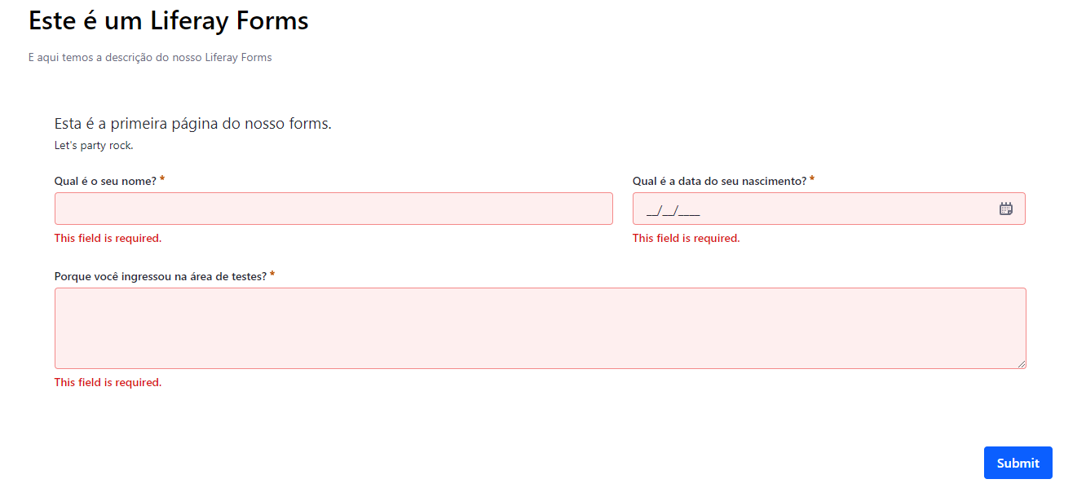
Scenario 01:
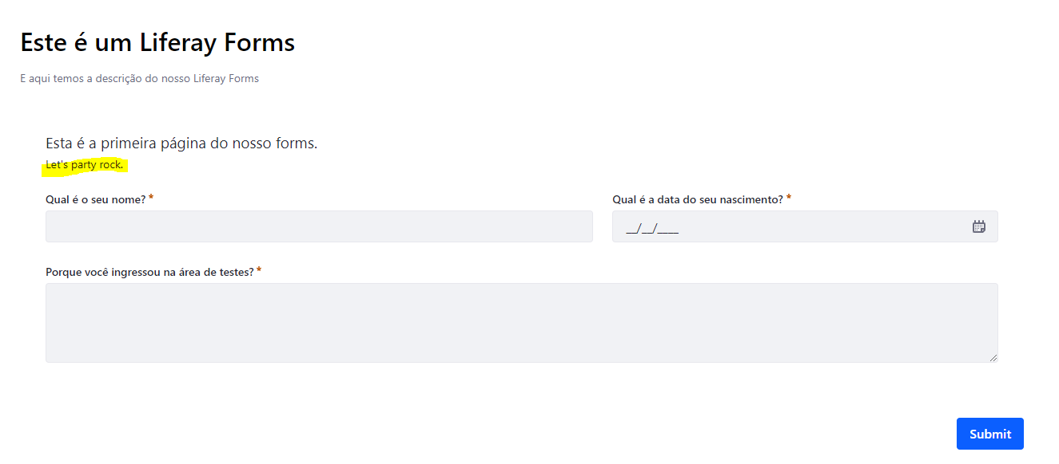

Scenario 01:

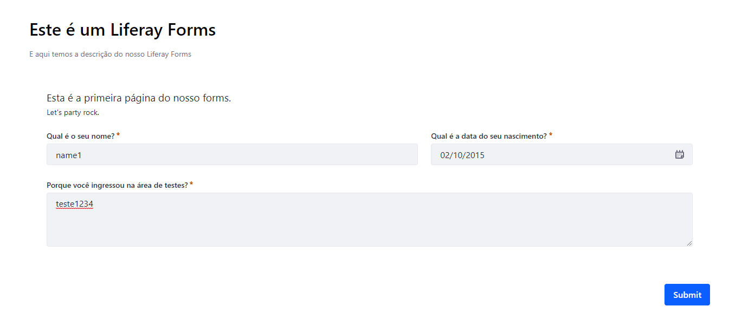

Scenario 01:

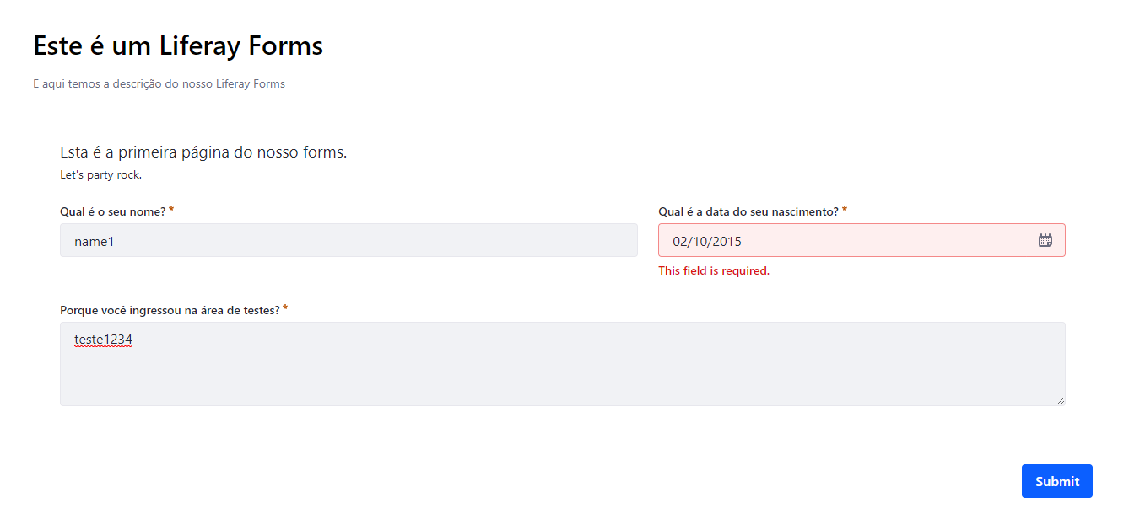

Scenario 02:

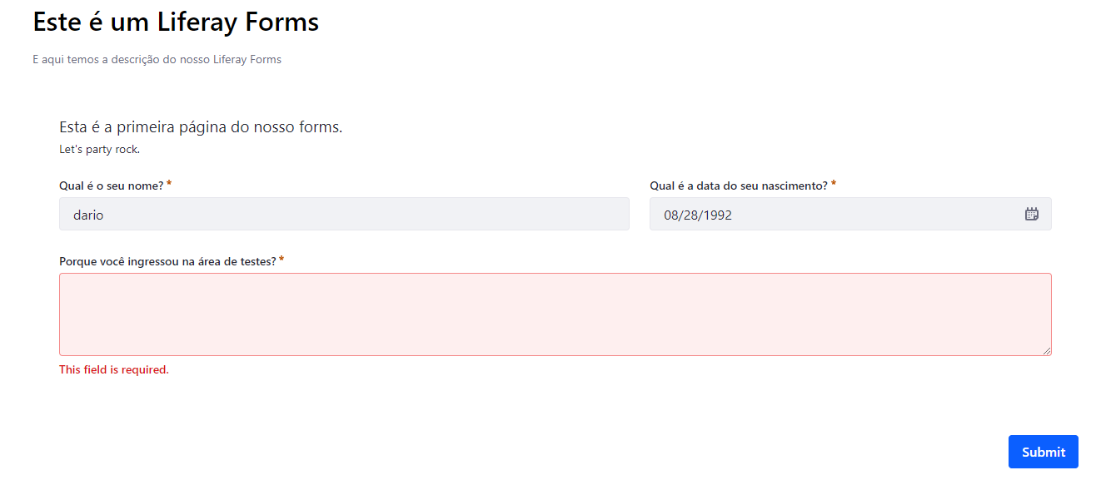

Scenario 03:

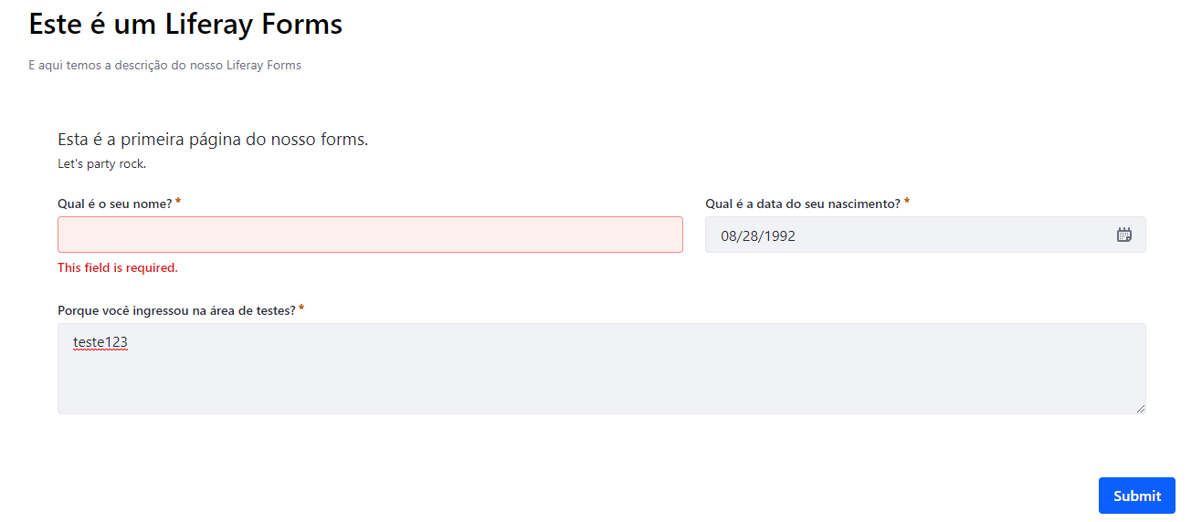

Scenario 04:

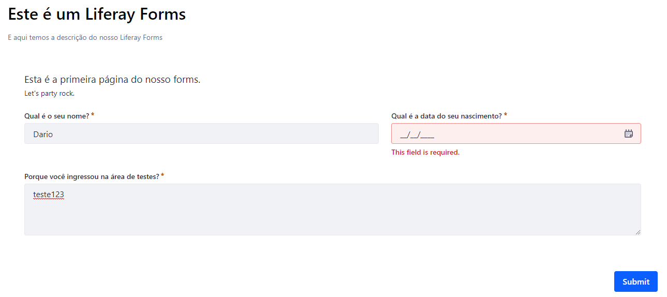

Scenario 05:

